MERE SPAS MED ANNUITET
 |  |  |  |  |  |  | skriv dem her
G | 1,567,752 |  |  | Hovedstol | Gæld | G | 1000000
r | 2.00% |  |  | Rentefod | rente | r | 2%
n | 30 |  |  | Terminer | Antal betalingsrater | n | 30
y | 70,000 |  |  | Ydelse | Hvad du skal betale hver måned | y | 70000

termin | gæld | ydelse | rentetilskrivning
0 | 1,567,751.89 |  |  |  | y hvis G,r og n | 44,649.92
1 | 1,529,106.93 | 70,000.00 | 31,355.04 |  | G hvis y, r og n | 1,567,751.89
2 | 1,489,689.06 | 70,000.00 | 30,582.14 |  | n, hvis r, G og y | 16.9912927
3 | 1,449,482.85 | 70,000.00 | 29,793.78
4 | 1,408,472.50 | 70,000.00 | 28,989.66
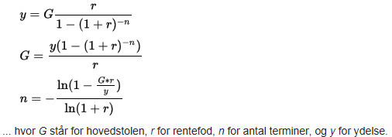
5 | 1,366,641.95 | 70,000.00 | 28,169.45
6 | 1,323,974.79 | 70,000.00 | 27,332.84
7 | 1,280,454.29 | 70,000.00 | 26,479.50
8 | 1,236,063.37 | 70,000.00 | 25,609.09
9 | 1,190,784.64 | 70,000.00 | 24,721.27
10 | 1,144,600.33 | 70,000.00 | 23,815.69
11 | 1,097,492.34 | 70,000.00 | 22,892.01
12 | 1,049,442.19 | 70,000.00 | 21,949.85
13 | 1,000,431.03 | 70,000.00 | 20,988.84
14 | 950,439.65 | 70,000.00 | 20,008.62
15 | 899,448.45 | 70,000.00 | 19,008.79
16 | 847,437.41 | 70,000.00 | 17,988.97
17 | 794,386.16 | 70,000.00 | 16,948.75
18 | 740,273.89 | 70,000.00 | 15,887.72
19 | 685,079.36 | 70,000.00 | 14,805.48
20 | 628,780.95 | 70,000.00 | 13,701.59
21 | 571,356.57 | 70,000.00 | 12,575.62
22 | 512,783.70 | 70,000.00 | 11,427.13
23 | 453,039.37 | 70,000.00 | 10,255.67
24 | 392,100.16 | 70,000.00 | 9,060.79
25 | 329,942.17 | 70,000.00 | 7,842.00
26 | 266,541.01 | 70,000.00 | 6,598.84
27 | 201,871.83 | 70,000.00 | 5,330.82
28 | 135,909.27 | 70,000.00 | 4,037.44
29 | 68,627.45 | 70,000.00 | 2,718.19
30 | 0.00 | 70,000.00 | 1,372.55
 |  | 2,100,000.00

